STOCK纸箱UPC贴纸
 |  |  |  | 定约日期： | 2025-05-16
 |  |  |  | 乙方（卖方）： | 上海汭珩包装科技有限公司
 |  |  |  | 地址： | 上海市金山区枫泾镇环东一路65弄11号（枫泾经济小区）
 |  |  |  | 联系人： | 徐军芳
 |  |  |  | 电话： | 17317154088
 |  |  |  | 传真：

买卖双方根据下列条款定立本合同
辅料名称 | 颜色/图片 | 尺码 | 大货订购数（张）
纸箱UPC贴纸 STOCK PO#148308 | 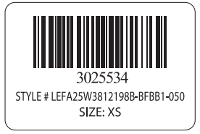 PO 148308 / 浅麻灰 | XS | 150
纸箱UPC贴纸 STOCK PO#148308 | 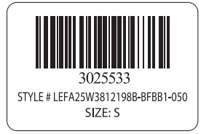 PO 148308 / 浅麻灰 | S | 45
纸箱UPC贴纸 STOCK PO#148308 | 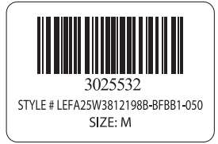 PO 148308 / 浅麻灰 | M | 55
纸箱UPC贴纸 STOCK PO#148308 | 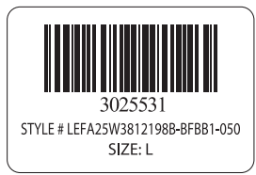 PO 148308 / 浅麻灰 | L | 55
纸箱UPC贴纸 STOCK PO#148308 | 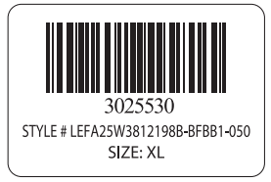 PO 148308 / 浅麻灰 | XL | 35
纸箱UPC贴纸 STOCK PO#148308 | 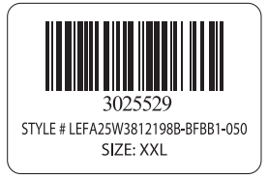 PO 148308 / 浅麻灰 | XXL | 35
纸箱UPC贴纸 STOCK PO#148308 | 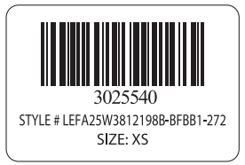 PO 148308 / 暖棕灰 | XS | 35
纸箱UPC贴纸 STOCK PO#148308 | 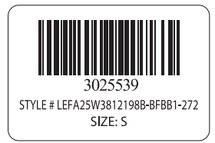 PO 148308 / 暖棕灰 | S | 45
纸箱UPC贴纸 STOCK PO#148308 | PO 148308 / 暖棕灰 | M | 55
纸箱UPC贴纸 STOCK PO#148308 | 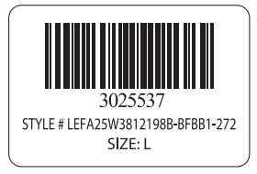 PO 148308 / 暖棕灰 | L | 55
纸箱UPC贴纸 STOCK PO#148308 | 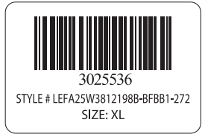 PO 148308 / 暖棕灰 | XL | 35
纸箱UPC贴纸 STOCK PO#148308 | 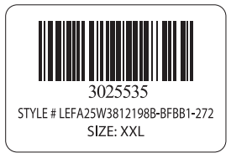 PO 148308 / 暖棕灰 | XXL | 35
 |  |  | 635
大货交期：
交货地点： | 送到甲方指定地点。

Sheet2
 |  | 尺码 | 纸箱数 | 含备次 | 订购数
STOCK po 148308 | 浅麻灰 | xs | 123 | 127 | 150
 |  | s | 24 | 25 | 45
 |  | m | 33 | 34 | 55
 |  | l | 33 | 34 | 55
 |  | xl | 15 | 15 | 35
 |  | xxl | 12 | 12 | 35
 | 暖棕灰 | xs | 15 | 15 | 35
 |  | s | 24 | 25 | 45
 |  | m | 33 | 34 | 55
 |  | l | 33 | 34 | 55
 |  | xl | 15 | 15 | 35
 |  | xxl | 12 | 12 | 35

